Blad1
 | Indicatieve bruto verkoopprijs (€ ex. btw) / Prix de vente brut indicatif (€ hors TVA)

Tissue | VMZ Manual Cassette 65mm |  |  |  | VMZ Z-Wave Cassette 85mm |  |  |  | VMZ Z-Wave Cassette 100mm |  |  |  | VMZ Solar Cassette 85mm |  |  |  | VMZ Solar Cassette 100mm |  |  |  | VMZ Electro 230 Cassette 85mm |  |  |  | VMZ Electro 230 Cassette 100mm
 | Height < 210cm |  | Height > 210cm |  | Width < 120cm |  | Width > 120cm |  | Width < 300cm |  | Width > 300cm |  | Width < 120cm |  | Width > 120cm |  | Width < 300cm |  | Width > 300cm |  | Width < 120cm |  | Width > 120cm |  | Width < 300cm |  | Width > 300cm
Group I | cm | 50 | cm | 50 | cm | 50 | cm | 50 | cm | 50 | cm | 50 | cm | 50 | cm | 50 | cm | 50 | cm | 50 | cm | 50 | cm | 50 | cm | 50 | cm | 50
10% transmission | 50 | 49.23 € | 50 | 49.23 € | 50 | 451.29 € | 50 | 451.29 € | 50 | 529.24 € | 50 | 531.29 € | 50 | 658.47 € | 50 | 660.52 € | 50 | 818.47 € | 50 | 822.57 € | 50 | 248.21 € | 50 | 258.46 € | 50 | 330.26 € | 50 | 342.57 €

Group II | cm | 50 | cm | 110.4 | cm | 50 | cm | 50 | cm | 50 | cm | 50 | cm | 110.4 | cm | 50 | cm | 50 | cm | 50 | cm | 50 | cm | 50 | cm | 50 | cm | 50
1% transmission | 50 | 49.23 € | 215 | 157.95 € | 50 | 451.29 € | 50 | 453.34 € | 50 | 529.24 € | 50 | 533.34 € | 215 | 838.98 € | 50 | 660.52 € | 50 | 820.52 € | 50 | 822.57 € | 50 | 248.21 € | 50 | 260.52 € | 50 | 332.31 € | 50 | 344.62 €

Group III | cm | 50 | cm | 120 | cm | 50 | cm | 240 | cm | 50 | cm | 400 | cm | 50 | cm | 50 | cm | 50 | cm | 400 | cm | 50 | cm | 50 | cm | 50 | cm | 400
6% transmission | 50 | 51.28 € | 250 | 215.39 € | 50 | 455.39 € | 180 | 797.96 € | 50 | 531.29 € | 270 | 1,140.52 € | 50 | 662.57 € | 50 | 662.57 € | 50 | 822.57 € | 270 | 1,431.81 € | 50 | 252.31 € | 50 | 262.57 € | 50 | 334.36 € | 270 | 951.80 €

 |  |  |  |  | 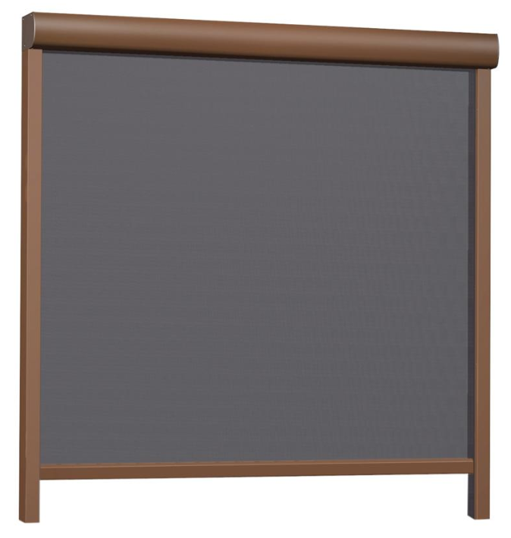 |  |  |  |  |  |  |  | 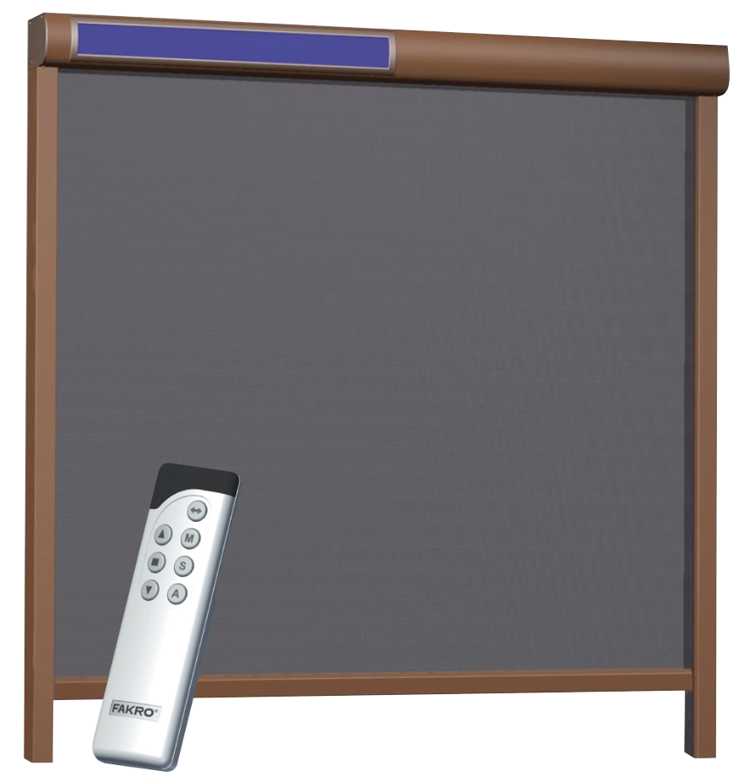

 | Voor montage op gevel / Pour montage en surface
Breedte / Largeur | Dagmaat / Dimension jour + 6cm |  |  |  | Dagmaat / Dimension jour + 7cm |  |  |  | Dagmaat / Dimension jour + 7cm |  |  |  | Dagmaat / Dimension jour + 7cm |  |  |  | Dagmaat / Dimension jour + 7cm |  |  |  | Dagmaat / Dimension jour + 7cm |  |  |  | Dagmaat / Dimension jour + 7cm
Hoogte / Hauteur | Dagmaat / Dimension jour + 6,5cm |  |  |  | Dagmaat / Dimension jour + 8,5cm |  |  |  | Dagmaat / Dimension jour + 10cm |  |  |  | Dagmaat / Dimension jour + 8,5cm |  |  |  | Dagmaat / Dimension jour + 10cm |  |  |  | Dagmaat / Dimension jour + 8,5cm |  |  |  | Dagmaat / Dimension jour + 10cm

